450g2
견 적 서

인앤아웃컨설팅 |  | 귀하
전화 :
팩스 :
담당 :

아래와 같이 견적합니다.

견 적 합 계 : | ₩121,000
견 적 일 자 : | 2016-02-02
결 재 조 건 :

품 명 | 규 격 | 수 량 | 단 가 | 금 액 | 세 액 | 합 계 액
 |  |  |  | - | - | -
노트북 렌탈 | HP 450 G2 i5 | 1 | 60,000 | 60,000 | 6,000 | 66,000
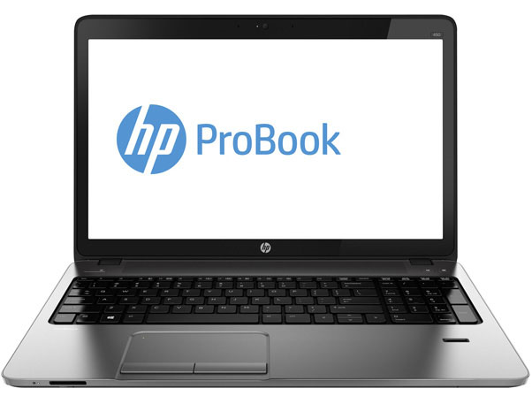
 |  |  |  | - | - | -
 | 인텔 i5-5200U 2.2GHz |  |  | - | - | -
 | 8GB DDR3L Memory (max 16GB) |  |  | - | - | -
 | 128GB SSD + 1TB HDD |  |  | - | - | -
 | DVD Super Multi
 | AMD Radeon R5 M255 + intel HD Graphics 4400 |  |  |  | - | -
 | 무게 2.4Kg |  |  |  | - | -
 | 15.6인치 1920 x 1080 Full HD 해상도 |  |  |  | - | -
 | Windows 7 Pro 64bit |  |  |  | - | -
 | 숫자 키보드 포함 |  |  |  | - | -
 |  |  |  | - | - | -

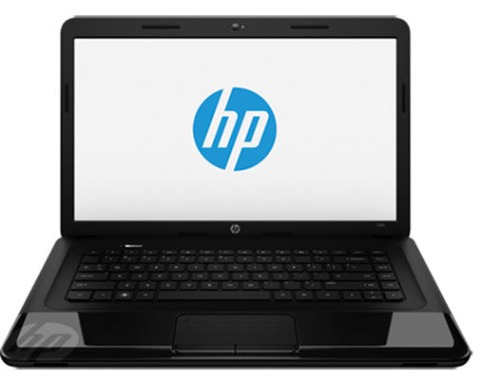
 |  |  |  | - | - | -
노트북 렌탈 | HP 450 G2 펜티엄 | 1 | 50,000 | 50,000 | 5,000 | 55,000
 |  |  |  | - | - | -
 | 인텔 펜티엄 듀얼코어 2020M 2.4GHz
 | 8GB DDR3L Memory (max 16GB) |  |  | - | - | -
 | 256GB SSD
 | DVD Super Multi |  |  | - | - | -
 | intel HD Graphics
 | 무게 2.45Kg |  |  | - | - | -
 | 15.6인치 1366 x 768 HD 해상도
 | Windows 7 Pro 64bit |  |  | - | - | -

 |  |  |  | - | - | -
 |  |  |  |  | - | -
 |  |  |  |  | - | -
* 결제계좌 : 신한 110-138-600484 씨-넷 |  |  | 합 계 |  | 11,000 | 121,000
* 견적담당 : | 조규장(010-2910-7760)
* REMARK

